상품제안서
이노젠 클로버S 터치 볼펜USB 메모리(8GB~64GB) | 상품코드: S22656

 |  |  |  |  |  |  | 02-713-8555 | www.synergygift.co.kr
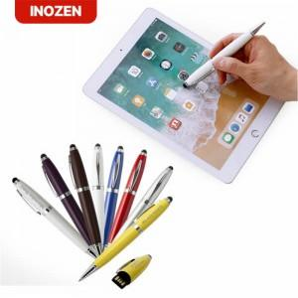

【상세/제작정보】

【인쇄/포장옵션】 | 레이저 / 포장지포장

【공급단가】 | 수량 | 100~ | 300~ | 500~ | 1,000~ | 3,000~
*VAT별도 | 8GB | 10,000원 | 9,760원 | 9,360원 | 9,120원 | 8,880원
 | 16GB | 12,500원 | 12,200원 | 11,700원 | 11,400원 | 11,100원
 | 32GB | 16,250원 | 15,860원 | 15,210원 | 14,820원 | 14,430원
 | 64GB | 20,000원 | 19,520원 | 18,720원 | 18,240원 | 17,760원

【상품 URL】 | https://www.synergygift.co.kr:443/src/goods_detail.php?gdno=22656

